Mobile
Điểm Danh bắt đầu
Thời gian điểm Danh
Thời gian điểm Danh

8:00
17:00

Điểm Danh kết thúc

Nhấp thêm lần nữa hiển thị dialog xác nhận là ' Bạn đã điểm danh dữ liệu sẽ ghi đè? Bạn có đồng ý?
Báo cáo lắp đặt POSM
Nhấp thêm lần nữa hiển thị dialog xác nhận là ' Bạn đã điểm danh dữ liệu sẽ ghi đè? Bạn có đồng ý?

Danh sách cửa hàng thực hiện

Danh sách cửa hàng chưa Submit

1. Trường hợp: Cửa hàng chỉ định => Load thông tin cửa hàng By Code
2. Trường hợp Cửa hàng ngoài chỉ định (Cửa hàng mới) => Cho nhập TEXT (Mã-Tên Cửa HÀng; Số nhà; Tên đường; Quận/Huyện; Phường Xã; Tỉnh/Thành Phố)

Cửa hàng
Ngày 10/12/2018
Cửa hàng: CH001-Đại lý Minh Thành
CH99999

Cửa hàng: CH001-Đại lý Minh Thành
Số nhà
Cửa hàng: CH001-Đại lý Minh Thành
Cửa hàng: CH001-Đại lý Minh Thành
Tên Đường

Ngày 10/12/2018
Quận/ Huyện
Cửa hàng: CH001-Đại lý Minh Thành
Tự lấy theo CH001-Đại Lý Minh Thành

Cửa hàng: CH001-Đại lý Minh Thành
Phường/Xã
Cửa hàng: CH001-Đại lý Minh Thành
Tỉnh/Thành Phố
Cửa hàng: CH001-Đại lý Minh Thành
Kinh độ: 11111111, Vĩ độ: 3333333
Ngày 10/12/2018
Hình ảnh địa chỉ
Tọa độ lấy từ Diveice
Cửa hàng: CH001-Đại lý Minh Thành
Hình ảnh (max 2 tấm)
Camera
Cửa hàng: CH001-Đại lý Minh Thành

Cửa hàng: CH001-Đại lý Minh Thành
Cửa hàng: CH001-Đại lý Minh Thành
Hình ảnh POST
Save data Local Device
Chọn loại POSM

POSM Loại 1

Ảnh 1
Ảnh 2
Ảnh 3

+

Ngày 10/12/2018
Dữ liệu sẽ gửi về trung tâm bạn có đồng ý không?

Cửa hàng: CH001-Đại lý Minh Thành
Cửa hàng: CH001-Đại lý Minh Thành

Cửa hàng: CH001-Đại lý Minh Thành

Cửa hàng: CH001-Đại lý Minh Thành

Ngày 10/12/2018
Cửa hàng: CH001-Đại lý Minh Thành

Cửa hàng: CH001-Đại lý Minh Thành
Cửa hàng: CH001-Đại lý Minh Thành
Gửi
Cửa hàng: CH001-Đại lý Minh Thành

Ngày 10/12/2018
Process in server
Cửa hàng: CH001-Đại lý Minh Thành
CH63123-01/01/2018 3:20:20PM
Cửa hàng: CH001-Đại lý Minh Thành


Cửa hàng: CH001-Đại lý Minh Thành
Cửa hàng: CH001-Đại lý Minh Thành

POSM Loại 2
Ảnh selfie
Gửi

Chụp

Mobile App
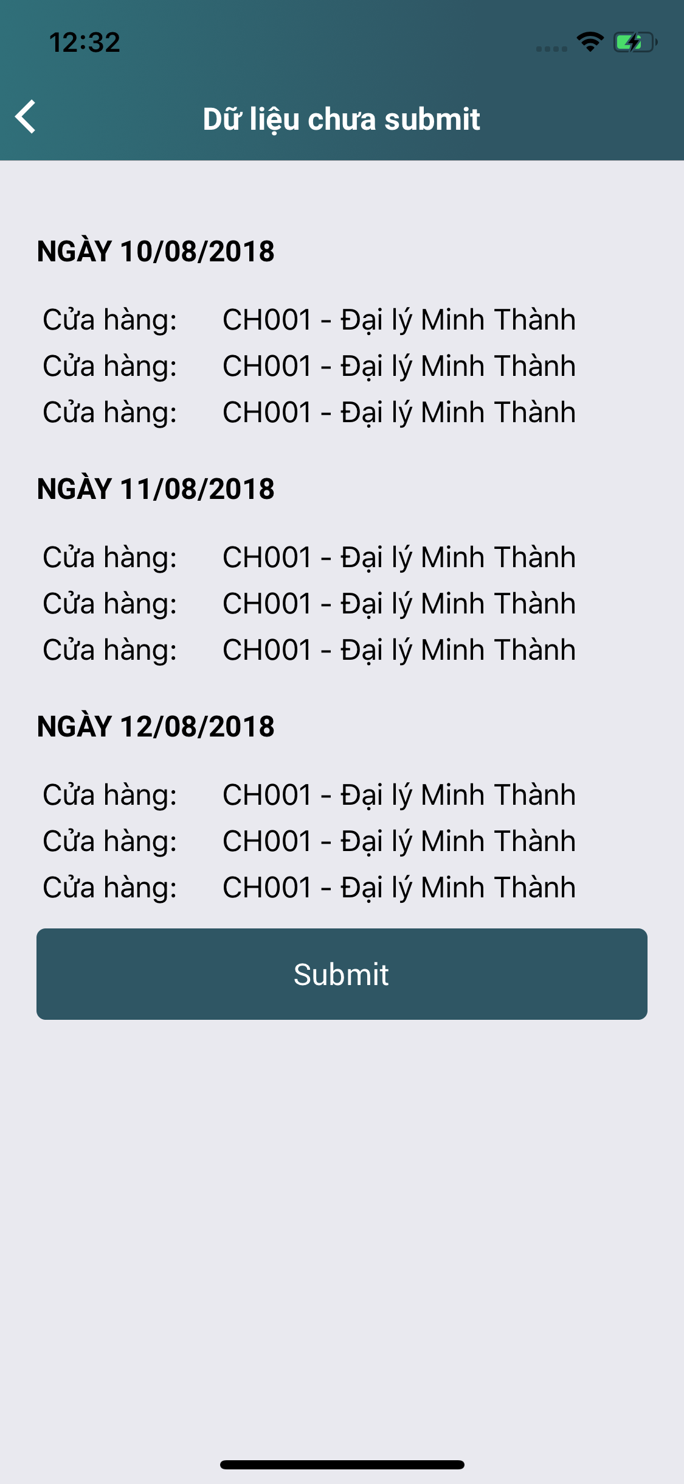
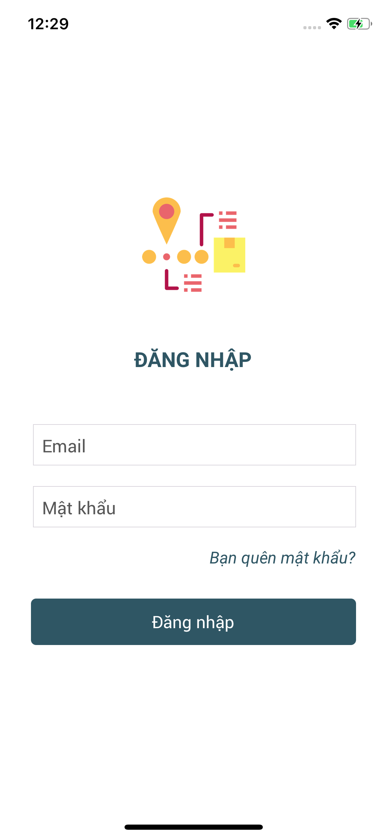

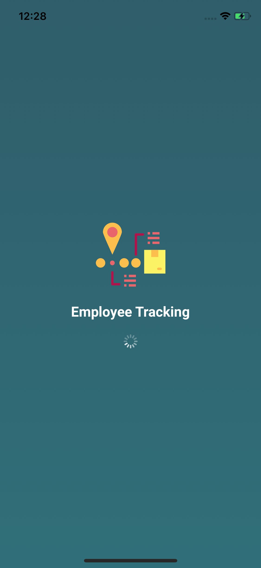

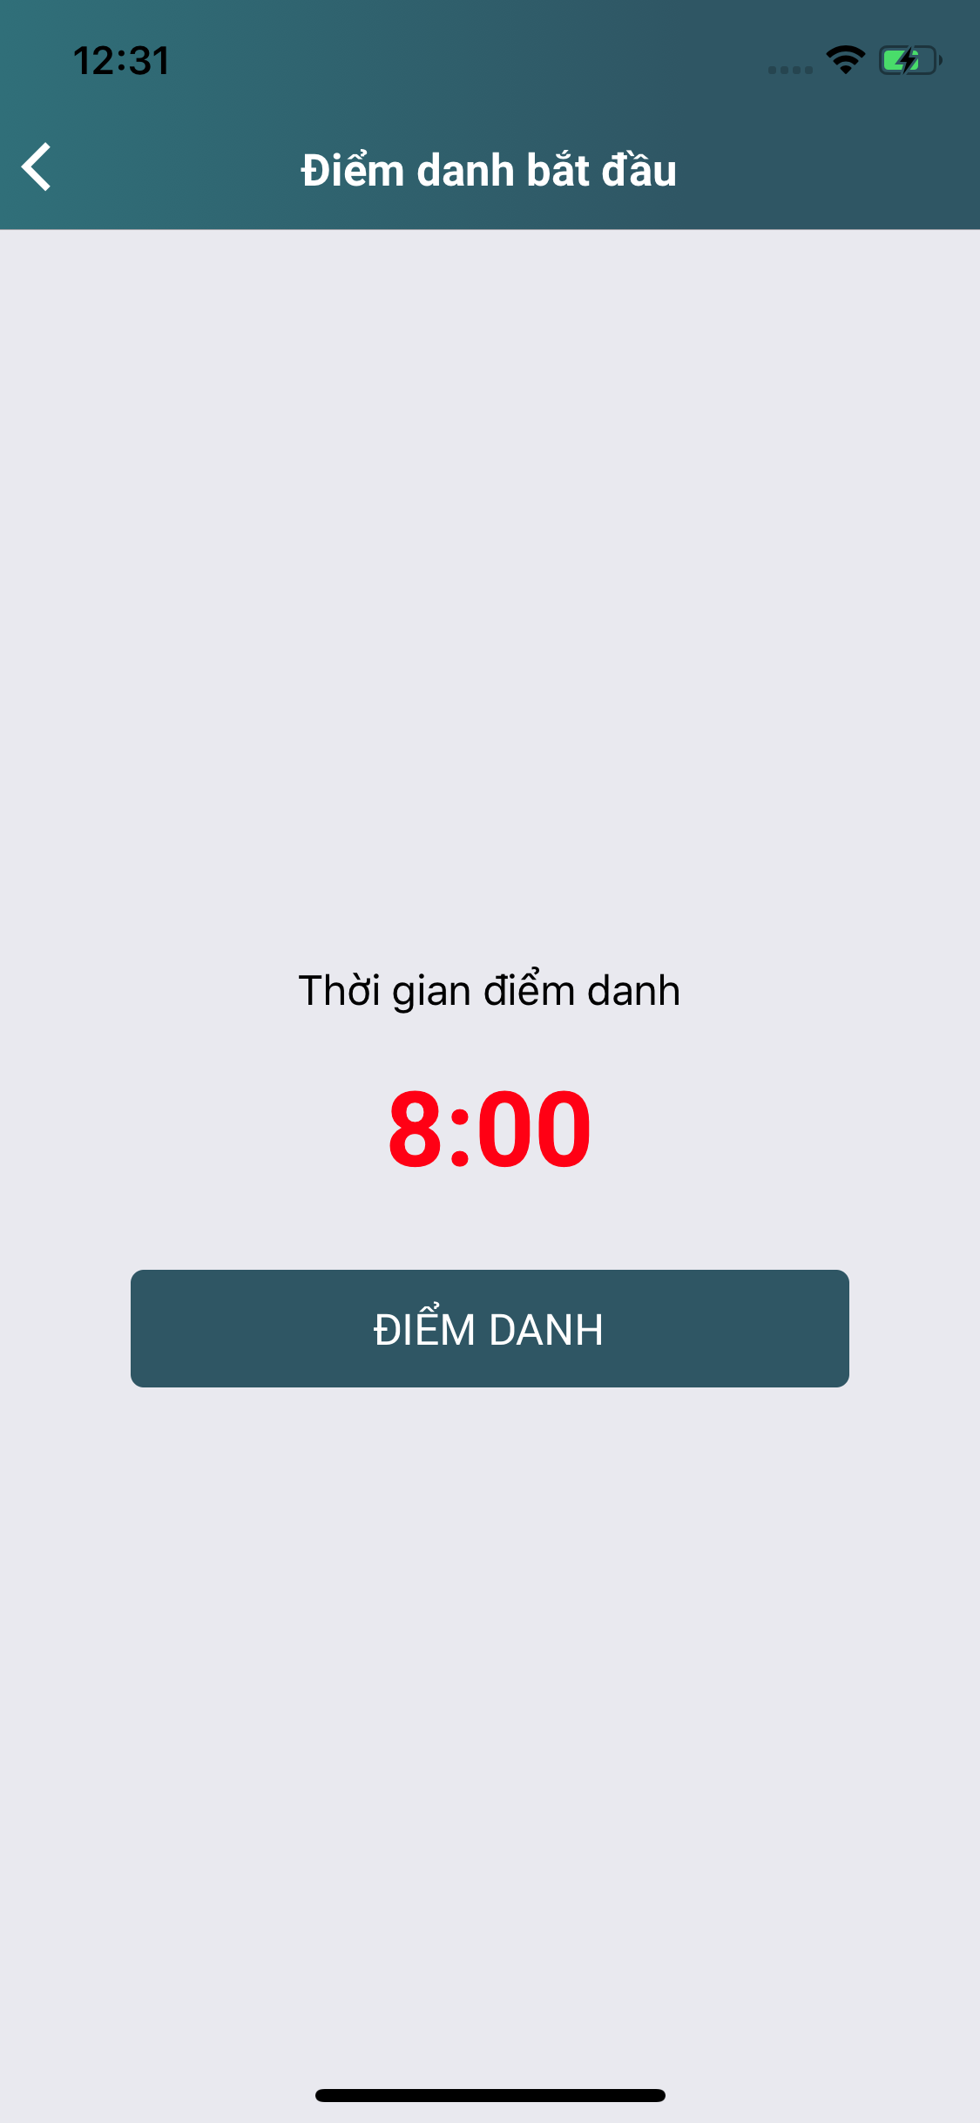
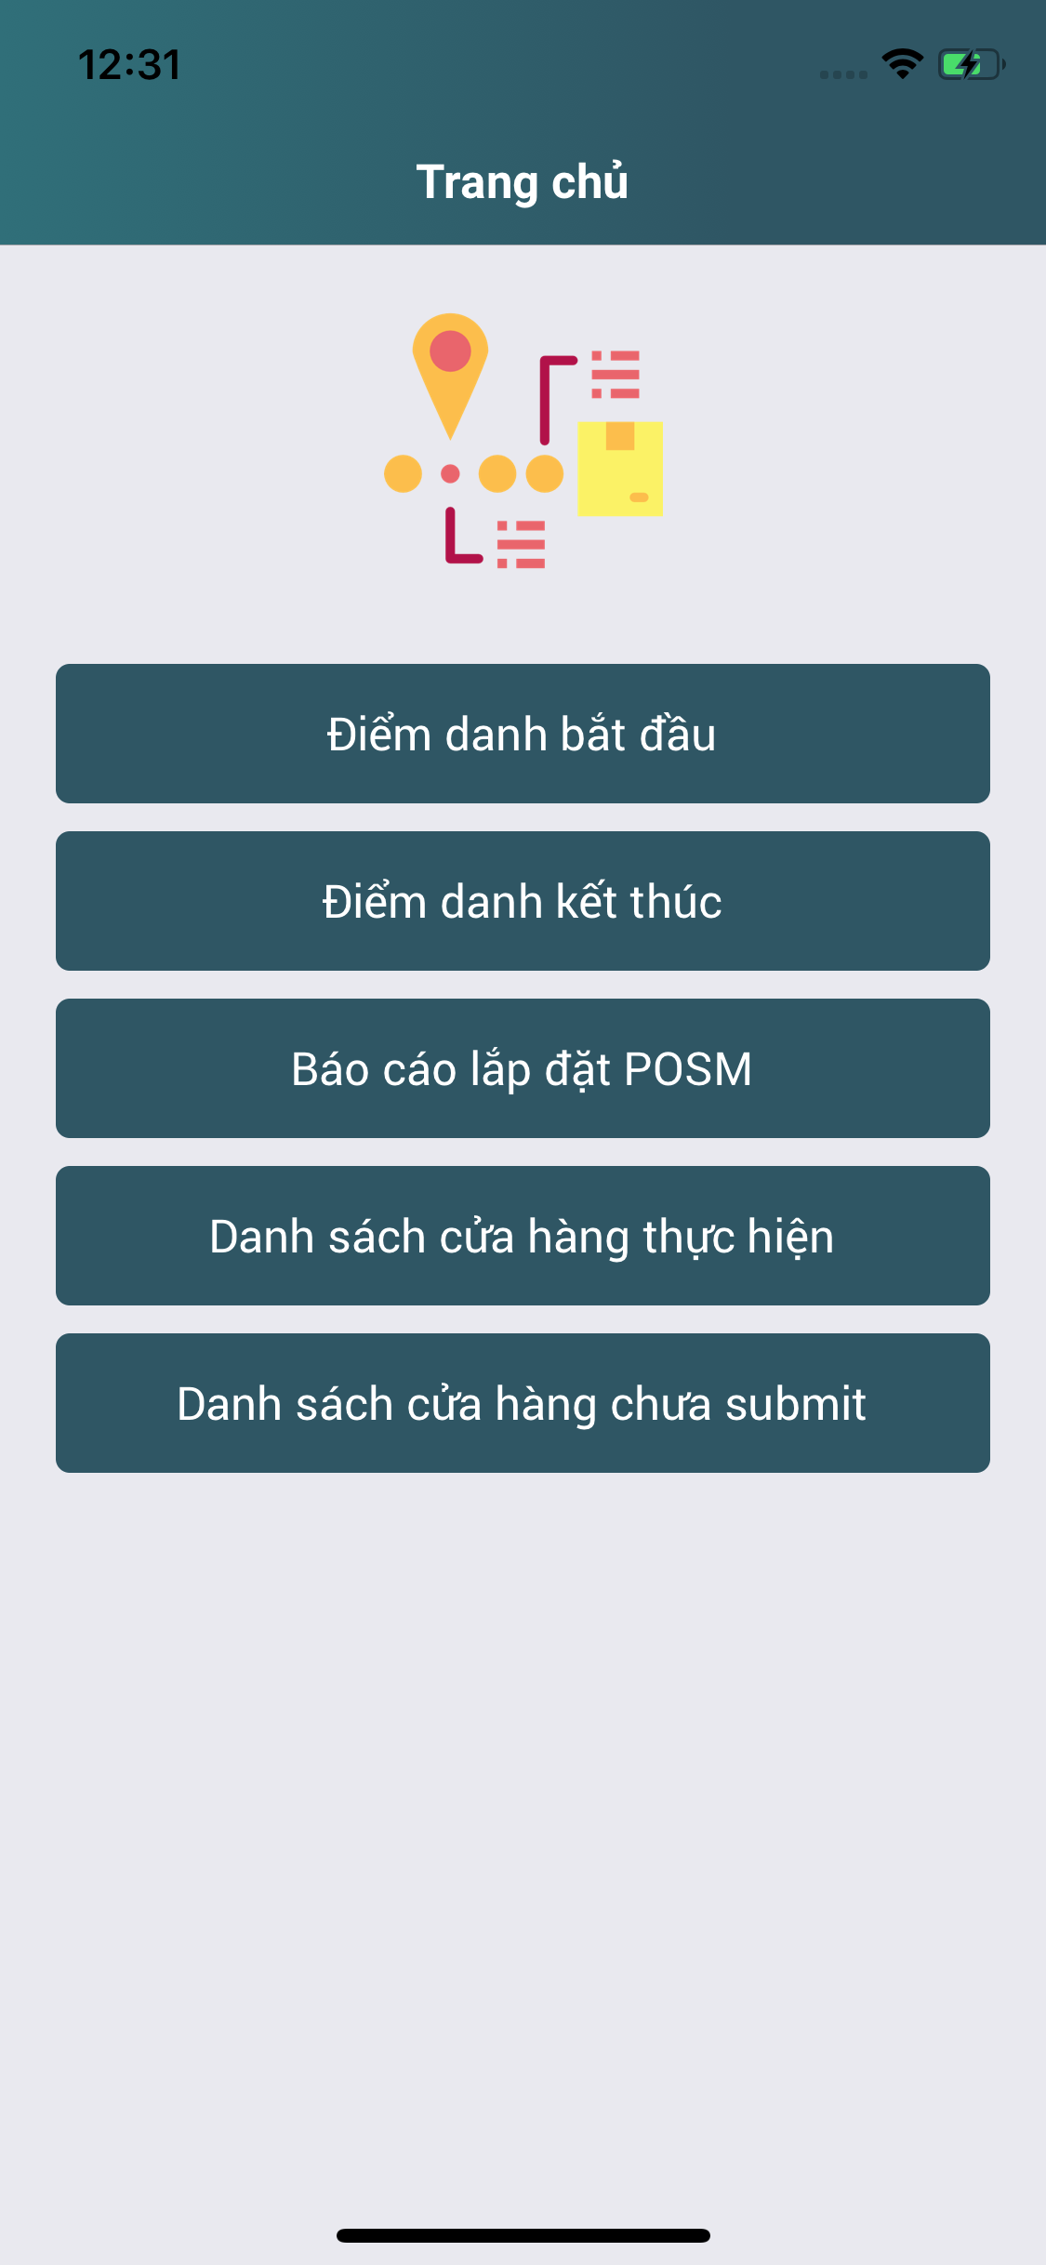
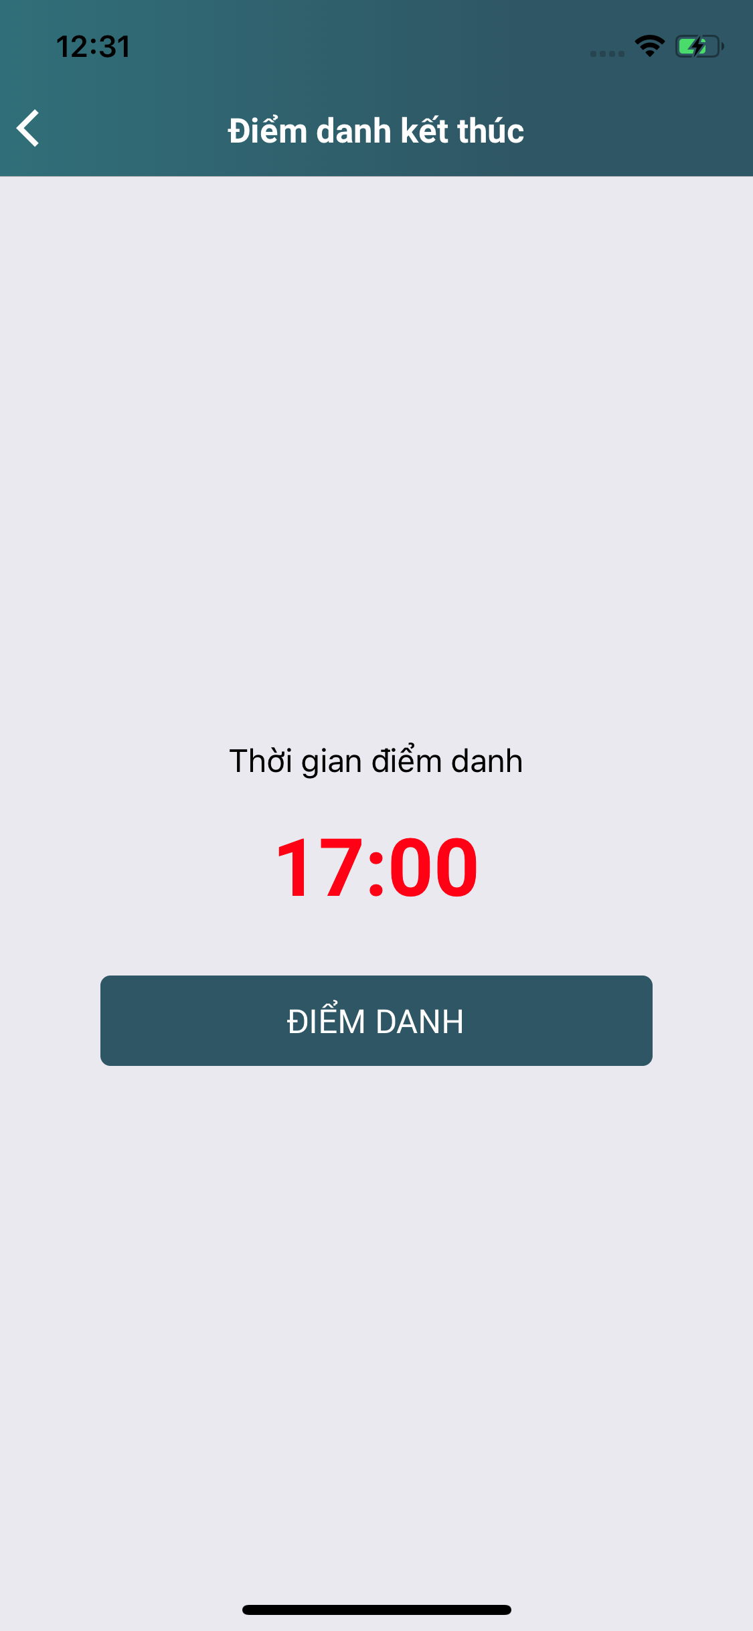

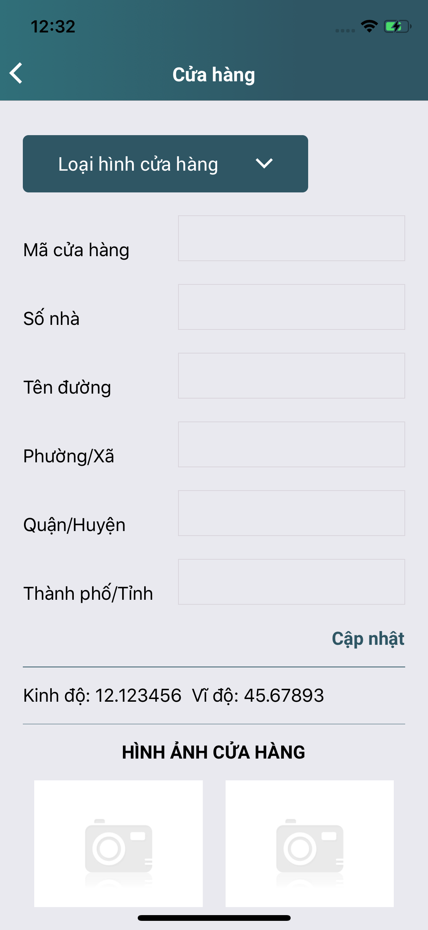

Kết quả báo cáo

Tải dữ liệu lên

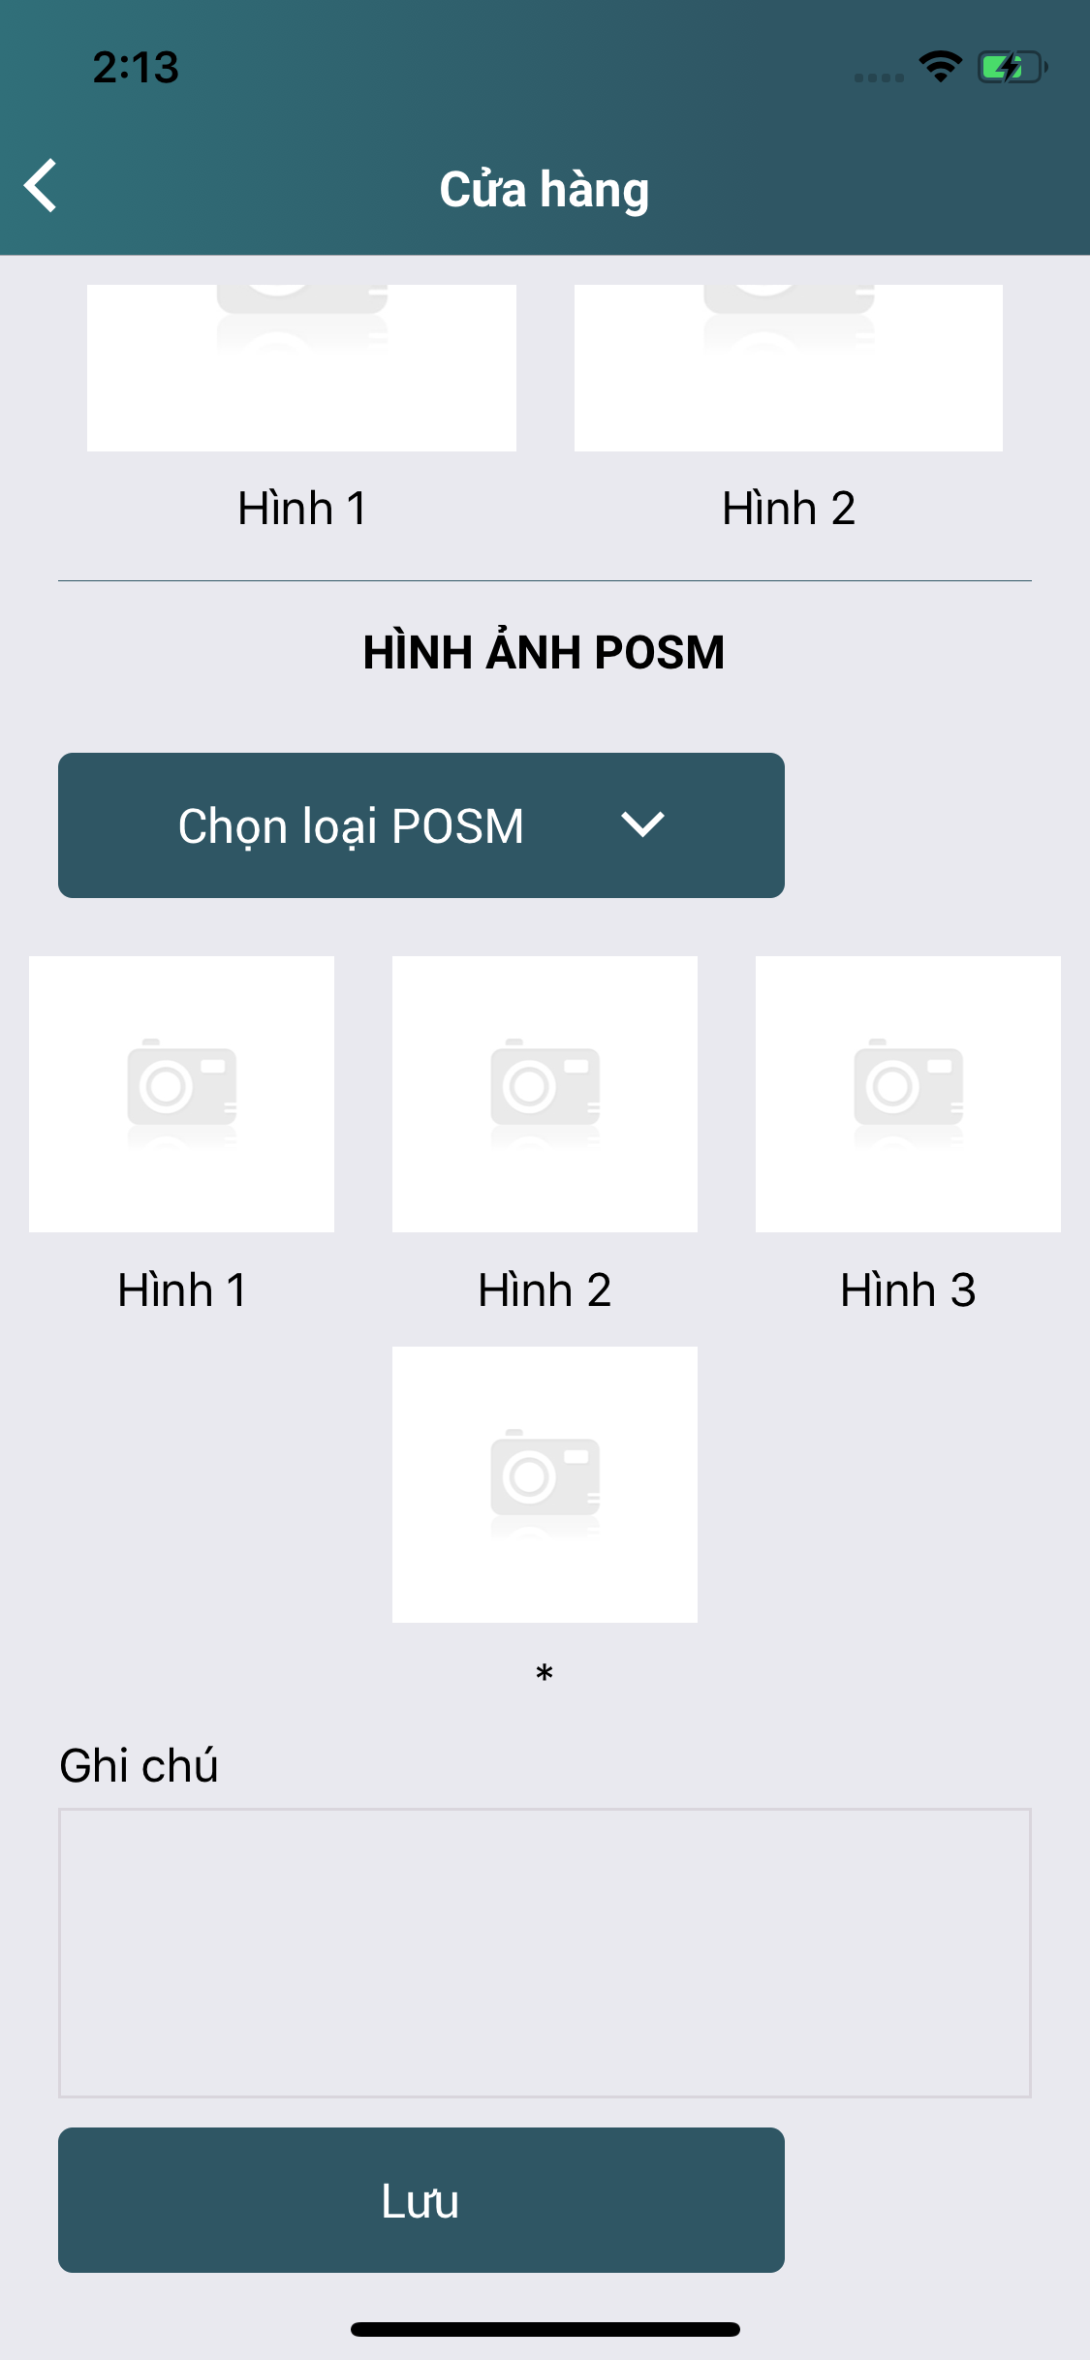

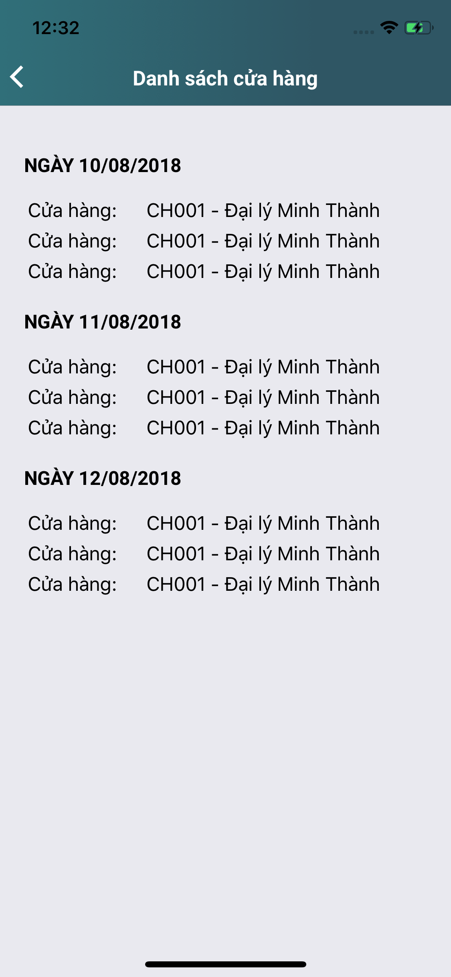

Hình Xác Nhận

Ký PXN
PXN đầy đủ

